DA_AUTHEN_002_01_Reset1
画面名 | パスワードリセット ステップ1：ID・メールアドレス / Reset mật khẩu B1: ID + Email | /reset-password/step1 | Screen ID | DA_AUTHEN_002_01
作成者 | BA Agent | 2026-10-08 | Flow ID | F1
更新者 | BA Agent | 2026-10-08 | Version | 1.0
概要 | ■目的 ログインIDと登録済みメールアドレスを入力し、パスワード再設定用の認証コード（4桁）をメールで受け取る。 Nhập ID đăng nhập và email đã đăng ký để nhận mã xác thực 4 số qua email phục vụ đặt lại mật khẩu. ■アクセス方法 DA_AUTHEN_001 の「パスワードを忘れた方はこちら」リンクから遷移する。 Đến từ link 「パスワードを忘れた方はこちら」 ở DA_AUTHEN_001. ■トレーサビリティ / Traceability FR No. N/A (SPEC không có FR Register — nguồn Figma) · RQ-A05, RQ-A06, RQ-A15 · SPEC ## Screen Details DA_AUTHEN_002_01 Transition: [OK]→DA_AUTHEN_002_02 ; [Back]→DA_AUTHEN_001 ■Figma Screen No. (Nhóm 02 — Reset Password) #02-01 DA_AUTHEN_002_01 (Screen, default) — node 16422:120856 #02-06 DA_AUTHEN_002_01 (Duplicate, bản hàng dưới (y=4165)) — node 20239:150525 |  | Status | WAITING APPROVAL
Logic chung | Form 1 cột (tiêu đề 「パスワードリセット」, mô tả, 2 ô nhập, nút chính, link quay lại). Validate TOÀN BỘ field cùng lúc khi bấm nút. Đối chiếu theo CẶP ID + email; khớp thì gửi mã 4 số qua email. Lỗi mạng/server dùng message chung trong app Driver (OQ-08): COMMON_ENV_004 / COMMON_SYS_006 (text UNKNOWN — Need Confirm). Hệ thống email (SES) không gửi được mã: message đã chốt tại OQ-11. |  | Source Flow Version | v3_08102026
Cách access | Nhấn link 「パスワードを忘れた方はこちら」 ở màn Đăng nhập (DA_AUTHEN_001). |  | Sheet Type | WORKING_SCREEN

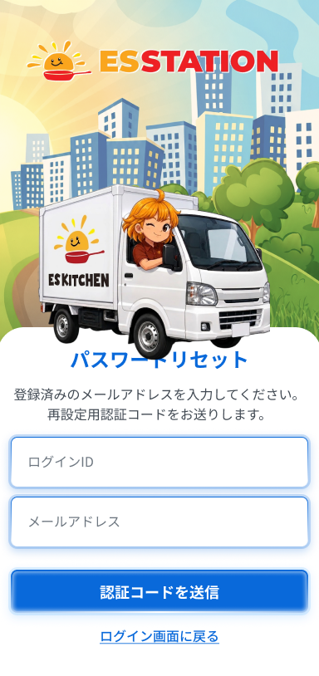
 |  |  |  |  | # | 項目名 Item name（JP) | 項目名 Item name（VN) | 種類 (type) | ステータス (status) | 必須 (required) | 最大限 (maxlength) | 初期値 (default) | 記述（日本語） | Description (VN) | Comment
Figma #02-01 ảnh cũ tái dùng — chưa xác minh khớp frame — node 16422:120856 |  |  |  |  | 1 | 案内文 | Câu hướng dẫn | Text | ー | ー | ー | 「登録済みのメールアドレスを入力してください。再設定用認証コードをお送りします。」 | ・画面上部の固定テキスト「登録済みのメールアドレスを入力してください。再設定用認証コードをお送りします。」 ・初期表示: 常に表示 ・押下時の挙動: なし（表示のみ） | ・Văn bản cố định phía trên màn hình 「登録済みのメールアドレスを入力してください。再設定用認証コードをお送りします。」 ・Trạng thái ban đầu: luôn hiển thị ・Hành vi khi nhấn: không có (chỉ hiển thị)
 |  |  |  |  | 2 | ログインID入力欄 | Ô nhập ID đăng nhập | Textbox | Enable | Yes | 1〜255 | ー | ・ログインID入力欄（必須、1〜255文字、ASCII） ・初期表示: 空欄 ・入力時の挙動: 1. 入力 → 値を保持（「認証コードを送信」押下時に全項目を一括チェック） 2. 空欄のまま「認証コードを送信」押下 → E_DAAUTHEN00201_001 | ・Ô nhập ID đăng nhập (bắt buộc, 1–255 ký tự, ASCII) ・Trạng thái ban đầu: để trống ・Hành vi khi nhập: 1. Nhập → giữ giá trị (khi nhấn 「認証コードを送信」 kiểm tra tất cả field cùng lúc) 2. Để trống rồi nhấn 「認証コードを送信」 → E_DAAUTHEN00201_001
 |  |  |  |  | 3 | メールアドレス入力欄 | Ô nhập email | Textbox | Enable | Yes | 256 | ー | ・メールアドレス入力欄（必須、形式 xxx@xxx.xxx、256文字以内、ASCII） ・初期表示: 空欄 ・入力時の挙動: 1. 入力 → 値を保持（「認証コードを送信」押下時に全項目を一括チェック） 2. 空欄のまま「認証コードを送信」押下 → E_DAAUTHEN00201_002 3. 形式が xxx@xxx.xxx でない状態で「認証コードを送信」押下 → E_DAAUTHEN00201_003 | ・Ô nhập email (bắt buộc, định dạng xxx@xxx.xxx, tối đa 256 ký tự, ASCII) ・Trạng thái ban đầu: để trống ・Hành vi khi nhập: 1. Nhập → giữ giá trị (khi nhấn 「認証コードを送信」 kiểm tra tất cả field cùng lúc) 2. Để trống rồi nhấn 「認証コードを送信」 → E_DAAUTHEN00201_002 3. Sai định dạng xxx@xxx.xxx rồi nhấn 「認証コードを送信」 → E_DAAUTHEN00201_003 | ⚠ Hành vi khi vượt 256 ký tự: SPEC không ghi — Need Confirm
 |  |  |  |  | 4 | 認証コードを送信ボタン | Nút Gửi mã xác thực | Button | Enable | ー | ー | ー | ・プライマリボタン「認証コードを送信」 ・初期表示: 押下可能 ・押下時の挙動: 1. 押下 → 全入力項目を一括チェック。エラーがあれば該当項目にインラインエラー表示（E_DAAUTHEN00201_001 / E_DAAUTHEN00201_002 / E_DAAUTHEN00201_003）、画面に留まる 2. ログインIDとメールアドレスの組み合わせが不一致 → E_DAAUTHEN00201_004 3. 組み合わせが一致 → 4桁の認証コードをメール送信し、DA_AUTHEN_002_02 へ遷移 4. メール送信システムがコードを送信できない → E_DAAUTHEN00201_E_001 5. ネットワーク切断 → COMMON_ENV_004 6. サーバーエラー（5xx） → COMMON_SYS_006 | ・Nút chính 「認証コードを送信」 ・Trạng thái ban đầu: có thể nhấn ・Hành vi khi nhấn: 1. Nhấn → kiểm tra tất cả field cùng lúc; nếu có lỗi hiện inline error ở field tương ứng (E_DAAUTHEN00201_001 / E_DAAUTHEN00201_002 / E_DAAUTHEN00201_003), ở lại màn 2. Cặp ID + email không khớp → E_DAAUTHEN00201_004 3. Cặp khớp → gửi mã xác thực 4 số qua email và chuyển sang DA_AUTHEN_002_02 4. Hệ thống email không gửi được mã → E_DAAUTHEN00201_E_001 5. Mất mạng → COMMON_ENV_004 6. Lỗi server (5xx) → COMMON_SYS_006 | ⚠ Cách hiển thị (Inline/Toast/Modal) của lỗi gửi mã thất bại và text lỗi mạng/server: UNKNOWN — Need Confirm
 |  |  |  |  | 5 | ログイン画面に戻るボタン | Nút Quay lại màn đăng nhập | Button | Enable | ー | ー | ー | ・ボタン「ログイン画面に戻る」 ・初期表示: 押下可能 ・押下時の挙動: 1. 押下 → 入力中のデータを破棄し、DA_AUTHEN_001 へ遷移 | ・Nút 「ログイン画面に戻る」 ・Trạng thái ban đầu: có thể nhấn ・Hành vi khi nhấn: 1. Nhấn → hủy dữ liệu đang nhập và chuyển sang DA_AUTHEN_001
 |  |  |  |  | 6
 |  |  |  |  | 7
 |  |  |  |  | 8
 |  |  |  |  | 9
 |  |  |  |  | 10
 |  |  |  |  | 11

 |  |  |  |  | ⚠ ERROR SCENARIOS — DA_AUTHEN_002_01
 |  |  |  |  | # | Item / 発生箇所 | Nhóm (Category) | Hiển thị |  | Message Code |  |  | Message hiển thị (VN) | Xử lý tiếp theo
 |  |  |  |  | 1 | ログインID | 🔴 Validation | Inline |  | E_DAAUTHEN00201_001 |  |  | Vui lòng nhập ID đăng nhập. | Ở lại màn, hiện lỗi inline dưới ô ID
 |  |  |  |  | 2 | メールアドレス | 🔴 Validation | Inline |  | E_DAAUTHEN00201_002 |  |  | Vui lòng nhập địa chỉ email. | Ở lại màn, hiện lỗi inline dưới ô email
 |  |  |  |  | 3 | メールアドレス | 🔴 Validation | Inline |  | E_DAAUTHEN00201_003 |  |  | Định dạng email không đúng. | Ở lại màn, hiện lỗi inline dưới ô email
 |  |  |  |  | 4 | 認証コードを送信ボタン | 🟡 Business | Inline |  | E_DAAUTHEN00201_004 |  |  | ID đăng nhập hoặc email không đúng. | Ở lại màn, hiện lỗi inline
 |  |  |  |  | 5 | 認証コードを送信ボタン | 🟢 Environment | UNKNOWN |  | E_DAAUTHEN00201_E_001 |  |  | Gửi mã xác thực thất bại. Vui lòng thử lại sau. | UNKNOWN — Need Confirm (cách hiển thị Figma không định nghĩa; message chốt tại OQ-11)

DA_AUTHEN_002_02_Reset2
画面名 | パスワードリセット ステップ2：認証コード / Reset mật khẩu B2: Mã xác thực 4 số | /reset-password/step2 | Screen ID | DA_AUTHEN_002_02
作成者 | BA Agent | 2026-10-08 | Flow ID | F1
更新者 | BA Agent | 2026-10-08 | Version | 1.0
概要 | ■目的 メールで受け取った4桁の認証コードを入力して本人確認を行う。 Nhập mã xác thực 4 số nhận qua email để xác minh người dùng. ■アクセス方法 DA_AUTHEN_002_01 で「認証コードを送信」が成功した後に遷移する。 Đến từ DA_AUTHEN_002_01 sau khi gửi mã thành công. ■トレーサビリティ / Traceability FR No. N/A (SPEC không có FR Register — nguồn Figma) · RQ-A07, RQ-A08, RQ-A09, RQ-A14 · SPEC ## Screen Details DA_AUTHEN_002_02 (gồm state DA_AUTHEN_002_03) Transition: [Mã đúng]→DA_AUTHEN_002_04 ■Figma Screen No. (Nhóm 02 — Reset Password) #02-02 DA_AUTHEN_002_02 (Screen, default) — node 16422:120906 #02-03 DA_AUTHEN_002_03 (State, state của 002_02 (theo brief)) — node 16422:120940 #02-07 DA_AUTHEN_002_02、DA_AUTHEN_002_03 (Duplicate, gộp 002_02 + 002_03 cạnh nhau) — node 20239:151452 |  | Status | WAITING APPROVAL
Logic chung | Form 1 cột. Mã 4 số có hiệu lực 5 phút; hết hạn thì màn hình KHÔNG đổi trạng thái (chỉ báo lỗi khi nhập/xác nhận). Đếm ngược gửi lại 60 giây bắt đầu NGAY khi màn hiển thị; gửi lại không giới hạn số lần. Email hiển thị đầy đủ, KHÔNG mask (OQ-03). Bao gồm state DA_AUTHEN_002_03 (nút xác nhận active khi đủ 4 số). Lỗi mạng/server dùng message chung app Driver (OQ-08): COMMON_ENV_004 / COMMON_SYS_006 (text UNKNOWN — Need Confirm). Token reset có hiệu lực 30 phút từ lúc verify mã thành công (OQ-12). |  | Source Flow Version | v3_08102026
Cách access | Chuyển từ DA_AUTHEN_002_01 khi cặp ID + email khớp và mã đã được gửi. |  | Sheet Type | WORKING_SCREEN

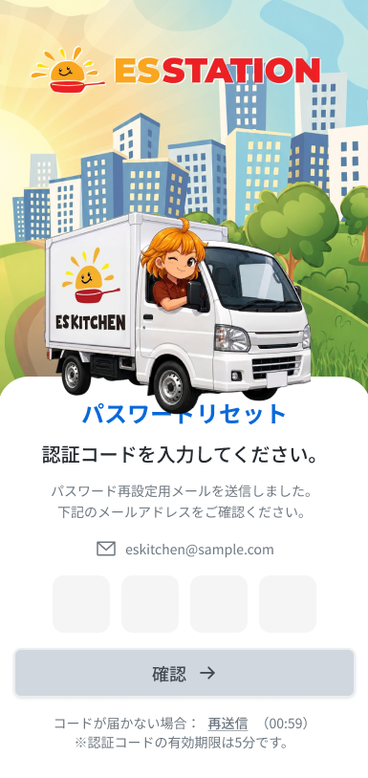
 |  |  |  |  | # | 項目名 Item name（JP) | 項目名 Item name（VN) | 種類 (type) | ステータス (status) | 必須 (required) | 最大限 (maxlength) | 初期値 (default) | 記述（日本語） | Description (VN) | Comment
Figma #02-02 ảnh cũ tái dùng — chưa xác minh khớp frame — node 16422:120906 |  |  |  |  | 1 | 送信完了案内文 | Câu thông báo đã gửi email | Text | ー | ー | ー | 「パスワード再設定用メールを送信しました。下記のメールアドレスをご確認ください。」 | ・上部の固定テキスト「パスワード再設定用メールを送信しました。下記のメールアドレスをご確認ください。」 ・初期表示: 常に表示 ・押下時の挙動: なし（表示のみ） | ・Văn bản cố định phía trên 「パスワード再設定用メールを送信しました。下記のメールアドレスをご確認ください。」 ・Trạng thái ban đầu: luôn hiển thị ・Hành vi khi nhấn: không có (chỉ hiển thị)
 |  |  |  |  | 2 | 見出し「認証コードを入力してください。」 | Tiêu đề nhập mã (v3) | Label | ー | ー | ー | 「認証コードを入力してください。」 | ・見出し「認証コードを入力してください。」（タイトル「パスワードリセット」の下に配置。v3） ・初期表示: 常に表示 ・押下時の挙動: なし（表示のみ） | ・Tiêu đề 「認証コードを入力してください。」 (đặt dưới tiêu đề 「パスワードリセット」; v3) ・Trạng thái ban đầu: luôn hiển thị ・Hành vi khi nhấn: không có (chỉ hiển thị)
 |  |  |  |  | 3 | 送信先メールアドレス表示 | Email đã nhập ở bước trước (chỉ đọc) | Text | ー | ー | ー | Email đã nhập ở DA_AUTHEN_002_01 | ・前のステップで入力したメールアドレスの読み取り専用表示（マスクなし・全文表示。OQ-03） ・初期表示: 入力済みメールアドレスを全文表示 ・押下時の挙動: なし（編集不可） | ・Hiển thị chỉ đọc email đã nhập ở bước trước (KHÔNG mask, hiển thị đầy đủ; OQ-03) ・Trạng thái ban đầu: hiển thị đầy đủ email đã nhập ・Hành vi khi nhấn: không có (không sửa được)
 |  |  |  |  | 4 | 認証コード入力欄（4桁） | 4 ô nhập mã xác thực | Textbox | Enable | Yes | 1 ký tự/ô × 4 ô | ー | ・認証コード入力欄（4つの独立した欄、各欄1桁、数字のみ、有効期限5分） ・初期表示: 4欄とも空欄 ・入力時の挙動: 1. 数字を入力 → 自動的に次の欄へフォーカス移動 2. 数字以外を入力 → 入力不可（入力をブロック） 3. 4桁入力完了 → 確認ボタンが有効化（DA_AUTHEN_002_03 の状態） 4. 有効期限（5分）切れ後に確認 → E_DAAUTHEN00202_002（画面の状態は変化しない） | ・4 ô nhập mã xác thực độc lập (mỗi ô 1 chữ số, chỉ nhận số, hiệu lực 5 phút) ・Trạng thái ban đầu: cả 4 ô để trống ・Hành vi khi nhập: 1. Nhập một chữ số → tự chuyển focus sang ô kế tiếp 2. Nhập ký tự không phải số → không nhập được (chặn input) 3. Nhập đủ 4 số → nút xác nhận chuyển sang active (state DA_AUTHEN_002_03) 4. Xác nhận sau khi quá hạn 5 phút → E_DAAUTHEN00202_002 (màn hình không đổi trạng thái) | ⚠ Hành vi phím xóa / dán mã nhiều ký tự: SPEC không ghi — Need Confirm
 |  |  |  |  | 5 | 確認ボタン（→） | Nút Xác nhận (→) | Button | Disable | ー | ー | Grayout | ・確認ボタン（→） ・初期表示: 4桁未入力の間はグレーアウト（押下不可）、4桁入力済みで有効（DA_AUTHEN_002_03） ・押下時の挙動: 1. 4桁未入力 → 押下不可（メッセージなし） 2. 4桁入力済みで押下、コードが正しい → DA_AUTHEN_002_04 へ遷移 3. コードが誤り → E_DAAUTHEN00202_001 4. コードが有効期限（5分）切れ → E_DAAUTHEN00202_002 5. ネットワーク切断 → COMMON_ENV_004 6. サーバーエラー（5xx） → COMMON_SYS_006 | ・Nút xác nhận (→) ・Trạng thái ban đầu: grayout khi chưa đủ 4 số (không nhấn được), active khi đủ 4 số (DA_AUTHEN_002_03) ・Hành vi khi nhấn: 1. Chưa đủ 4 số → không nhấn được (không có message) 2. Đủ 4 số, mã đúng → chuyển sang DA_AUTHEN_002_04 3. Mã sai → E_DAAUTHEN00202_001 4. Mã quá hạn 5 phút → E_DAAUTHEN00202_002 5. Mất mạng → COMMON_ENV_004 6. Lỗi server (5xx) → COMMON_SYS_006 | ⚠ v3 (OQ-36): frame Figma DA_AUTHEN_002_03 vẽ 4 ô trống + nút 「確認」 xám + 「再送信」 xanh không đếm ngược (giống state hết 60 giây) — lệch mô tả v2; giữ v2, chờ xác nhận. Text lỗi mạng/server UNKNOWN (OQ-08)
 |  |  |  |  | 6 | 再送信ボタン（カウントダウン付き） | Nút Gửi lại + đếm ngược | Button | Disable | ー | ー | Đếm ngược 60 giây (ví dụ 00:59) | ・「再送信」ボタン＋カウントダウン（60秒、例: 00:59） ・初期表示: 画面表示と同時にカウントダウン開始。0秒になるまで押下不可 ・押下時の挙動: 1. カウントダウン中 → 押下不可 2. 0秒到達後に押下 → 認証コードを再送信し、カウントダウンを60秒にリセット（再送信回数の上限なし） 3. ネットワーク切断 → COMMON_ENV_004 4. サーバーエラー（5xx） → COMMON_SYS_006 | ・Nút 「再送信」 kèm đếm ngược (60 giây, ví dụ 00:59) ・Trạng thái ban đầu: đếm ngược bắt đầu ngay khi màn hiển thị; chưa nhấn được cho đến khi về 0 giây ・Hành vi khi nhấn: 1. Đang đếm ngược → không nhấn được 2. Sau khi về 0 giây, nhấn → gửi lại mã xác thực và reset đếm ngược về 60 giây (không giới hạn số lần gửi lại) 3. Mất mạng → COMMON_ENV_004 4. Lỗi server (5xx) → COMMON_SYS_006 | ⚠ Lỗi khi gửi lại thất bại do hệ thống email (OQ-11 chỉ nêu cho B1) — SPEC không ghi cho B2 — Need Confirm
 |  |  |  |  | 7 | 有効期限の注意書き | Ghi chú hạn dùng mã | Text | ー | ー | ー | 「※認証コードの有効期限は5分です。」 | ・固定テキスト「※認証コードの有効期限は5分です。」 ・初期表示: 常に表示 ・押下時の挙動: なし（表示のみ） | ・Văn bản cố định 「※認証コードの有効期限は5分です。」 ・Trạng thái ban đầu: luôn hiển thị ・Hành vi khi nhấn: không có (chỉ hiển thị)
 |  |  |  |  | 8
 |  |  |  |  | 9
 |  |  |  |  | 10
 |  |  |  |  | 11

 |  |  |  |  | ⚠ ERROR SCENARIOS — DA_AUTHEN_002_02
 |  |  |  |  | # | Item / 発生箇所 | Nhóm (Category) | Hiển thị |  | Message Code |  |  | Message hiển thị (VN) | Xử lý tiếp theo
 |  |  |  |  | 1 | 認証コード入力欄 | 🔴 Validation | Inline |  | E_DAAUTHEN00202_001 |  |  | Mã xác thực không đúng. | Ở lại màn, hiện lỗi inline
 |  |  |  |  | 2 | 認証コード入力欄 | 🟡 Business | Inline |  | E_DAAUTHEN00202_002 |  |  | Mã xác thực không đúng. | Ở lại màn, màn hình KHÔNG đổi trạng thái khi hết hạn (SPEC)

DA_AUTHEN_002_04_Reset3
画面名 | パスワードリセット ステップ3：新しいパスワード / Reset mật khẩu B3: Mật khẩu mới | /reset-password/step3 | Screen ID | DA_AUTHEN_002_04
作成者 | BA Agent | 2026-10-08 | Flow ID | F1
更新者 | BA Agent | 2026-10-08 | Version | 1.0
概要 | ■目的 新しいパスワードを設定する。 Đặt mật khẩu mới. ■アクセス方法 DA_AUTHEN_002_02 で認証コードが正しいと確認された後に遷移する。 Đến từ DA_AUTHEN_002_02 sau khi mã xác thực đúng. ■トレーサビリティ / Traceability FR No. N/A (SPEC không có FR Register — nguồn Figma) · RQ-A02, RQ-A10, RQ-A15 · SPEC ## Screen Details DA_AUTHEN_002_04 Transition: [OK]→DA_AUTHEN_002_06 ; [Back]→DA_AUTHEN_001 ■Figma Screen No. (Nhóm 02 — Reset Password) #02-04 DA_AUTHEN_002_04 (Screen, default) — node 16422:120873 #02-08 DA_AUTHEN_002_04 (Duplicate, bản hàng dưới) — node 20240:152422 |  | Status | WAITING APPROVAL
Logic chung | Form 1 cột: mô tả 「新しいパスワードを入力してください。」, email tham chiếu (chỉ đọc), 2 ô mật khẩu, nút ✓, link quay lại. Validate TOÀN BỘ field cùng lúc khi bấm nút. Token reset có hiệu lực 30 phút từ lúc verify mã thành công đến lúc submit (OQ-12). Lỗi mạng/server dùng message chung app Driver (OQ-08): COMMON_ENV_004 / COMMON_SYS_006 (text UNKNOWN — Need Confirm). |  | Source Flow Version | v3_08102026
Cách access | Chuyển từ DA_AUTHEN_002_02 khi mã xác thực đúng. |  | Sheet Type | WORKING_SCREEN

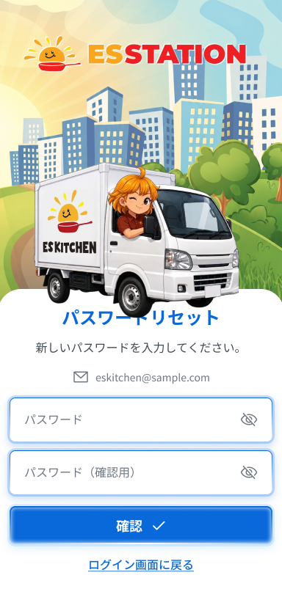
 |  |  |  |  | # | 項目名 Item name（JP) | 項目名 Item name（VN) | 種類 (type) | ステータス (status) | 必須 (required) | 最大限 (maxlength) | 初期値 (default) | 記述（日本語） | Description (VN) | Comment
Figma #02-04 ảnh cũ tái dùng — chưa xác minh khớp frame — node 16422:120873 |  |  |  |  | 1 | 案内文 | Câu hướng dẫn | Text | ー | ー | ー | 「新しいパスワードを入力してください。」 | ・固定テキスト「新しいパスワードを入力してください。」 ・初期表示: 常に表示 ・押下時の挙動: なし（表示のみ） | ・Văn bản cố định 「新しいパスワードを入力してください。」 ・Trạng thái ban đầu: luôn hiển thị ・Hành vi khi nhấn: không có (chỉ hiển thị) | Dòng mô tả lấy từ phần Layout của SPEC (không nằm trong bảng Components)
 |  |  |  |  | 2 | 登録メールアドレス表示 | Email đã đăng ký (chỉ đọc) | Text | ー | ー | ー | Email đã đăng ký | ・登録済みメールアドレスの参照表示（編集不可） ・初期表示: 登録済みメールアドレスを表示 ・押下時の挙動: なし（編集不可） | ・Hiển thị tham chiếu email đã đăng ký (không sửa được) ・Trạng thái ban đầu: hiển thị email đã đăng ký ・Hành vi khi nhấn: không có (không sửa được) | ⚠ Có mask hay không: SPEC không ghi riêng cho màn này (OQ-03 chỉ nêu cho DA_AUTHEN_002_02) — Need Confirm
 |  |  |  |  | 3 | 新しいパスワード入力欄 | Ô nhập mật khẩu mới | Textbox | Enable | Yes | 8〜255 | ー | ・新しいパスワード入力欄（必須、8文字以上255文字以下、英字1文字以上・数字1文字以上、「●」表示、目のアイコン付き） ・初期表示: 空欄、「●」マスク表示 ・入力時の挙動: 1. 入力 → 値を保持（確認ボタン押下時に全項目を一括チェック） 2. 目のアイコン押下 → 「●」表示と平文表示を切替 3. 空欄のまま確認ボタン押下 → E_DAAUTHEN00204_001 4. 8文字未満、または英字・数字が欠けた状態で確認ボタン押下 → E_DAAUTHEN00204_002 5. 255文字を超える入力 → UNKNOWN（要確認） | ・Ô nhập mật khẩu mới (bắt buộc, từ 8 đến 255 ký tự, ≥1 chữ cái, ≥1 chữ số; hiển thị 「●」, kèm icon mắt) ・Trạng thái ban đầu: để trống, hiển thị che 「●」 ・Hành vi khi nhập: 1. Nhập → giữ giá trị (khi nhấn nút xác nhận kiểm tra tất cả field cùng lúc) 2. Nhấn icon mắt → chuyển đổi hiển thị 「●」 / văn bản 3. Để trống rồi nhấn nút xác nhận → E_DAAUTHEN00204_001 4. Dưới 8 ký tự hoặc thiếu chữ/số rồi nhấn nút xác nhận → E_DAAUTHEN00204_002 5. Nhập vượt 255 ký tự → UNKNOWN (cần xác nhận) | ⚠ v3: Figma ghi MAX 255 nhưng không ghi hành vi khi vượt — Need Confirm
 |  |  |  |  | 4 | パスワード（確認）入力欄 | Ô nhập xác nhận mật khẩu | Textbox | Enable | Yes | UNKNOWN | ー | ・パスワード（確認）入力欄（必須、新しいパスワードと完全一致、「●」表示、目のアイコン付き） ・初期表示: 空欄、「●」マスク表示 ・入力時の挙動: 1. 入力 → 値を保持（確認ボタン押下時に全項目を一括チェック） 2. 目のアイコン押下 → 「●」表示と平文表示を切替 3. 新しいパスワードと一致しない状態で確認ボタン押下 → E_DAAUTHEN00204_003 4. 空欄のまま確認ボタン押下 → UNKNOWN（要確認） | ・Ô nhập xác nhận mật khẩu (bắt buộc, trùng khớp tuyệt đối với mật khẩu mới, hiển thị 「●」, kèm icon mắt) ・Trạng thái ban đầu: để trống, hiển thị che 「●」 ・Hành vi khi nhập: 1. Nhập → giữ giá trị (khi nhấn nút xác nhận kiểm tra tất cả field cùng lúc) 2. Nhấn icon mắt → chuyển đổi hiển thị 「●」 / văn bản 3. Không trùng mật khẩu mới rồi nhấn nút xác nhận → E_DAAUTHEN00204_003 4. Để trống rồi nhấn nút xác nhận → UNKNOWN (cần xác nhận) | ⚠ SPEC không có message riêng cho trường hợp để trống ô xác nhận, và không ghi maxlength riêng — Need Confirm
 |  |  |  |  | 5 | 確認ボタン（✓） | Nút Xác nhận (✓) | Button | Enable | ー | ー | ー | ・プライマリボタン（✓） ・初期表示: 押下可能 ・押下時の挙動: 1. 押下 → 全入力項目を一括チェック。エラーがあれば該当項目にインラインエラー表示（E_DAAUTHEN00204_001 / E_DAAUTHEN00204_002 / E_DAAUTHEN00204_003）、画面に留まる 2. 入力OK → パスワードを更新し、DA_AUTHEN_002_06 へ遷移 3. リセットトークンの有効期限（30分）切れ → UNKNOWN（メッセージ・挙動は要確認、OQ-12） 4. ネットワーク切断 → COMMON_ENV_004 5. サーバーエラー（5xx） → COMMON_SYS_006 | ・Nút chính (✓) ・Trạng thái ban đầu: có thể nhấn ・Hành vi khi nhấn: 1. Nhấn → kiểm tra tất cả field cùng lúc; nếu có lỗi hiện inline error ở field tương ứng (E_DAAUTHEN00204_001 / E_DAAUTHEN00204_002 / E_DAAUTHEN00204_003), ở lại màn 2. Nhập hợp lệ → cập nhật mật khẩu và chuyển sang DA_AUTHEN_002_06 3. Token reset hết hiệu lực (30 phút) → UNKNOWN (message/hành vi cần xác nhận, OQ-12) 4. Mất mạng → COMMON_ENV_004 5. Lỗi server (5xx) → COMMON_SYS_006 | ⚠ Message/hành vi khi token hết hiệu lực giữa chừng: UNKNOWN (OQ-12 chỉ chốt thời hạn 30 phút) — Need Confirm. Text lỗi mạng/server UNKNOWN (OQ-08)
 |  |  |  |  | 6 | ログイン画面に戻るボタン | Nút Quay lại màn đăng nhập | Button | Enable | ー | ー | ー | ・ボタン「ログイン画面に戻る」 ・初期表示: 押下可能 ・押下時の挙動: 1. 押下 → パスワードリセットのフローを中断し、DA_AUTHEN_001 へ遷移 | ・Nút 「ログイン画面に戻る」 ・Trạng thái ban đầu: có thể nhấn ・Hành vi khi nhấn: 1. Nhấn → ngắt luồng reset mật khẩu và chuyển sang DA_AUTHEN_001
 |  |  |  |  | 7
 |  |  |  |  | 8
 |  |  |  |  | 9
 |  |  |  |  | 10
 |  |  |  |  | 11

 |  |  |  |  | ⚠ ERROR SCENARIOS — DA_AUTHEN_002_04
 |  |  |  |  | # | Item / 発生箇所 | Nhóm (Category) | Hiển thị |  | Message Code |  |  | Message hiển thị (VN) | Xử lý tiếp theo
 |  |  |  |  | 1 | 新しいパスワード | 🔴 Validation | Inline |  | E_DAAUTHEN00204_001 |  |  | Vui lòng nhập mật khẩu. | Ở lại màn, hiện lỗi inline dưới ô mật khẩu mới
 |  |  |  |  | 2 | 新しいパスワード | 🔴 Validation | Inline |  | E_DAAUTHEN00204_002 |  |  | Vui lòng nhập từ 8 ký tự trở lên, gồm cả chữ cái và chữ số. | Ở lại màn, hiện lỗi inline dưới ô mật khẩu mới
 |  |  |  |  | 3 | パスワード（確認） | 🔴 Validation | Inline |  | E_DAAUTHEN00204_003 |  |  | Mật khẩu không trùng khớp. | Ở lại màn, hiện lỗi inline dưới ô xác nhận

DA_AUTHEN_002_06_ResetDone
画面名 | パスワードリセット完了 / Reset mật khẩu: Hoàn tất | /reset-password/complete | Screen ID | DA_AUTHEN_002_06
作成者 | BA Agent | 2026-10-08 | Flow ID | F1
更新者 | BA Agent | 2026-10-08 | Version | 1.0
概要 | ■目的 パスワードリセットの完了を通知し、ログイン済みの状態でホーム画面へ進める。 Thông báo đặt lại mật khẩu hoàn tất và đưa tài xế vào Home ở trạng thái đã đăng nhập. ■アクセス方法 DA_AUTHEN_002_04 で新しいパスワードの設定が成功した後にのみ遷移する。 Chỉ đến từ DA_AUTHEN_002_04 sau khi đặt mật khẩu mới thành công. ■トレーサビリティ / Traceability FR No. N/A (SPEC không có FR Register — nguồn Figma) · RQ-A11, RQ-A12, RQ-A13 · SPEC ## Screen Details DA_AUTHEN_002_06 Transition: →DA_HOME_001 (đã auto-login) ■Figma Screen No. (Nhóm 02 — Reset Password) #02-05 DA_AUTHEN_002_06 (Screen, default) — node 16422:120894 #02-09 DA_AUTHEN_002_06 (Duplicate, bản hàng dưới) — node 20240:152572 |  | Status | WAITING APPROVAL
Logic chung | Màn chỉ đọc, KHÔNG gọi API. Chỉ hiển thị khi chuyển hợp lệ từ DA_AUTHEN_002_04. Truy cập trực tiếp /reset-password/complete khi chưa qua B3 → redirect về DA_AUTHEN_001 (OQ-14). Nút về Home vào thẳng DA_HOME_001 ở trạng thái đã tự động đăng nhập, không qua màn login. Nội dung câu thông báo theo v3 (Figma) — chờ BrSE xác nhận (OQ-13/OQ-35). |  | Source Flow Version | v3_08102026
Cách access | Chuyển từ DA_AUTHEN_002_04 khi cập nhật mật khẩu thành công. |  | Sheet Type | WORKING_SCREEN

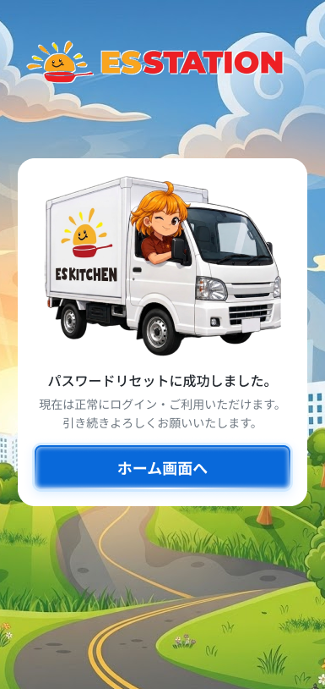
 |  |  |  |  | # | 項目名 Item name（JP) | 項目名 Item name（VN) | 種類 (type) | ステータス (status) | 必須 (required) | 最大限 (maxlength) | 初期値 (default) | 記述（日本語） | Description (VN) | Comment
Figma #02-05 ảnh cũ tái dùng — chưa xác minh khớp frame — node 16422:120894 |  |  |  |  | 1 | 完了カード（トラックのイラスト） | Card modal có hình xe tải | Card | ー | ー | ー | ー | ・トラックのイラスト付きモーダルカード（ES STATION のイラスト背景の上に配置） ・初期表示: DA_AUTHEN_002_04 から正規に遷移した場合のみ表示 ・押下時の挙動: 1. DA_AUTHEN_002_04 から正規に遷移 → カードを表示 2. /reset-password/complete に直接アクセス（B3 未経由） → DA_AUTHEN_001 へリダイレクト（OQ-14） | ・Card modal có hình xe tải (đặt trên nền hình minh họa ES STATION) ・Trạng thái ban đầu: chỉ hiển thị khi chuyển hợp lệ từ DA_AUTHEN_002_04 ・Hành vi khi truy cập: 1. Chuyển hợp lệ từ DA_AUTHEN_002_04 → hiển thị card 2. Truy cập trực tiếp /reset-password/complete mà chưa qua B3 → redirect về DA_AUTHEN_001 (OQ-14) | OQ-14 đã chốt redirect, không có message
 |  |  |  |  | 2 | 完了メッセージ | Thông báo thành công | Text | ー | ー | ー | 「パスワードリセットに成功しました。」 | ・テキスト「パスワードリセットに成功しました。」 ・初期表示: カードと同時に表示 ・押下時の挙動: なし（表示のみ） | ・Văn bản 「パスワードリセットに成功しました。」 ・Trạng thái ban đầu: hiển thị cùng card ・Hành vi khi nhấn: không có (chỉ hiển thị)
 |  |  |  |  | 3 | 補足メッセージ（v3） | Thông báo bổ sung (v3) | Text | ー | ー | ー | 「現在は正常にログイン・ご利用いただけます。」「引き続きよろしくお願いいたします。」 | ・テキスト「現在は正常にログイン・ご利用いただけます。」「引き続きよろしくお願いいたします。」（v3 Figma準拠） ・初期表示: カードと同時に表示 ・押下時の挙動: なし（表示のみ） | ・Văn bản 「現在は正常にログイン・ご利用いただけます。」「引き続きよろしくお願いいたします。」 (v3 theo Figma) ・Trạng thái ban đầu: hiển thị cùng card ・Hành vi khi nhấn: không có (chỉ hiển thị) | ⚠ Thay đổi so với quyết định BrSE 22/09 (「新しいパスワードでログインしました。」); bảng Figma vẫn ghi 「以降の文言は要確認」 — Need Confirm (OQ-13/OQ-35)
 |  |  |  |  | 4 | ホーム画面へボタン | Nút Về màn hình Home | Button | Enable | ー | ー | ー | ・プライマリボタン「ホーム画面へ」（v3） ・初期表示: 押下可能 ・押下時の挙動: 1. 押下 → ログイン画面を経由せず、自動ログイン済みの状態で DA_HOME_001 へ遷移 | ・Nút chính 「ホーム画面へ」 (v3) ・Trạng thái ban đầu: có thể nhấn ・Hành vi khi nhấn: 1. Nhấn → chuyển thẳng sang DA_HOME_001 ở trạng thái đã tự động đăng nhập, không qua màn login
 |  |  |  |  | 5
 |  |  |  |  | 6
 |  |  |  |  | 7
 |  |  |  |  | 8
 |  |  |  |  | 9
 |  |  |  |  | 10
 |  |  |  |  | 11

